Sheet1
 |  |  | 实验分析报告

实验名称： |  |  |  |  |  |  | 耗时：

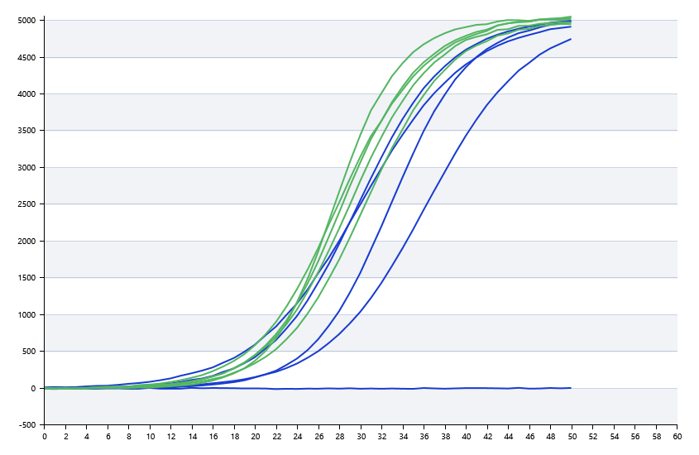

A | 1 | 2 | 3 | 4 | 5 | 6 | 7 | 8
： | 19.559275124 | 20.990860661 | 25.139292895 | 26.47988893
： | 20.867173907 | 22.266438465 | 20.583283158 | 19.880128071
： | 0 | 19.273206487 | 21.277644985 | 19.780297594
： | 22.678286157 | 26.69326157 | 27.887590971 | 23.648930019

B | 1 | 2 | 3 | 4 | 5 | 6 | 7 | 8
： | 0 | 0 | 0 | 42.40290264
： | 20.881798577 | 20.813856038 | 20.158969802 | 20.361311807
： | 20.361070426 | 20.296310901 | 20.398642417 | 20.295651894
： | 28.805425859 | 23.304878383 | 38.934916414 | 21.134391825

 |  |  |  |  |  | 日 期：

 |  |  |  |  |  | 操 作 人：

